Sheet1
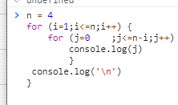
 |  |  | n=4

 |  |  | ถ้ายังไม่เกิน
i | <=n | j | <= n-i | out | j++ | I out | i++
1 | 4 | 0 | 3 | 0 | 1
 |  | 1 |  | 1 | 2
 |  | 2 |  | 2 | 3
 |  | 3 |  | 3 | 4
 |  | 4 | X |  |  | \n | 2
2 | 4 | 0 | 2 | 0 | 1
 |  | 1 |  | 1 | 2
 |  | 2 |  | 2 | 3
 |  | 3 | X |  |  | \n | 3
3 | 4 | 0 | 1 | 0 | 1
 |  | 1 |  | 1 | 2
 |  | 2 | X |  |  | \n | 4
4 | 4 | 0 | 0 | 0 | 1
 |  | 1 | X |  |  | \n | 5
5 | X

